Sheet1
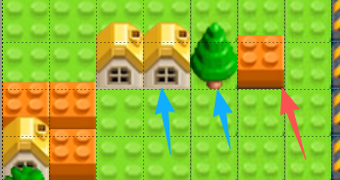
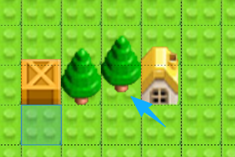
物块config设计思路
1.1什么是物块
 | 有完全贴合一个grid格子的,如屋子和方块
 | 也有底部不盖完的，比如树

 | 树在这种情况下看着有点怪，长在底部而不是中间
 | 这里可以引入锚点的概念，调整各个物件的锚点，使其生成在合适的地方
 | 如右图二所示

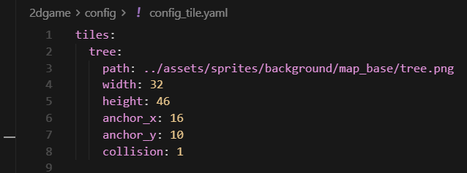
1.2config属性
 | 名字
 | 路径
 | 尺寸
 | 位置
 | 锚点
 | 碰撞类型0：无碰撞，1：可摧毁碰撞，2：不可摧毁碰撞
根据贴图，在config_tile批量生成
贴图数量多，尺寸不规律，手动写配置非常麻烦
应该使用脚本来自动获取尺寸
首先，获取贴图路径以及config输出路径

然后，获取所有贴图，创建一个字典用于存储贴图信息

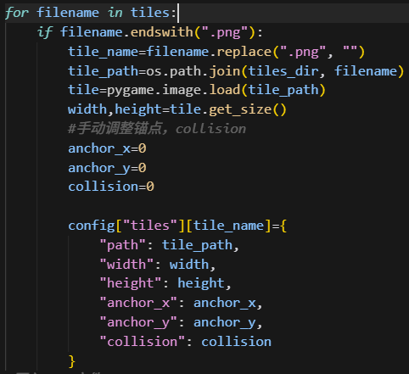
获取所有贴图后，逐个处理贴图信息写进字典
锚点和碰撞手动调整

处理完所有贴图，写入yaml

